Титульный лист
Общероссийская спортивная общественная организация "Национальная федерация бадминтона России"
Региональная спортивная общественная организация "Федерация бадминтона Челябинской области

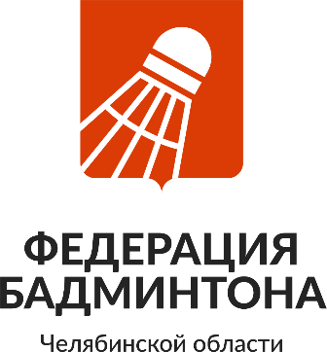
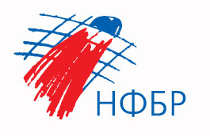

ОТЧЕТ
Главной судейской коллегии
о проведении
Всероссийские соревнования по бадминтону, посвященные Дню города Челябинска
ЕКП Минспорта № 2024740021047446
0240002611Я
0240012611Я
0240022611Я
0240032611Я

03-07 сентября 2026 г.

г. Челябинск

